상품제안서
리유저블 스텐빨대 4종세트 | 상품코드: S25653

 |  |  |  |  |  |  | 02-713-8555 | www.synergygift.co.kr
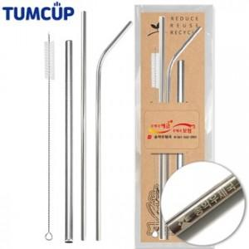

【상세/제작정보】 | <p style="text-align: center; " align="center">&nbsp;</p>

【인쇄/포장옵션】 | 레이저, 스티커 / OPP(비닐)

【공급단가】 | 수량 | 300~ | 500~ | 1,000~ | 3,000~ | 5,000~
*VAT별도 | 단가 | 2,290원 | 2,210원 | 2,120원 | 2,040원 | 1,980원

【상품 URL】 | https://www.synergygift.co.kr:443/src/goods_detail.php?gdno=25653

